ZB_ORT_DECKE
 |  |  |  |  | 44.5796 | 43.986
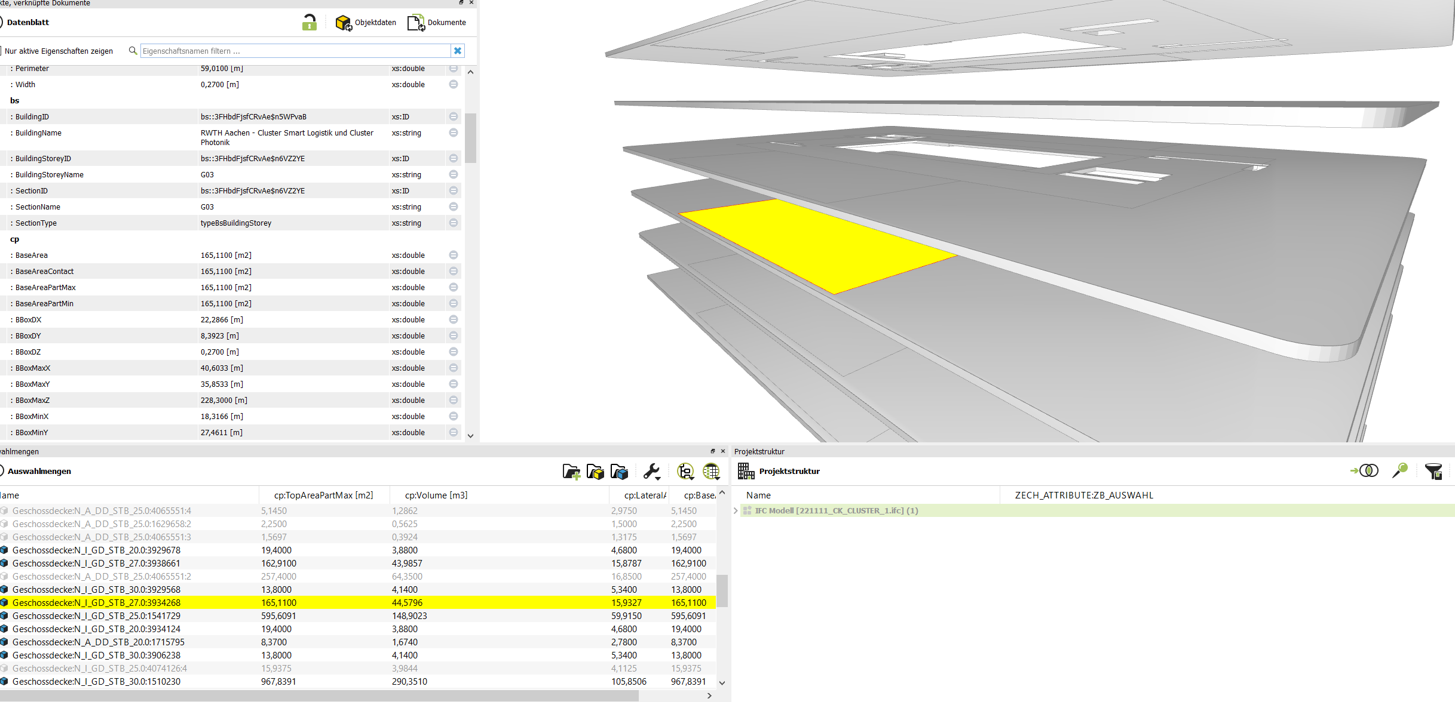
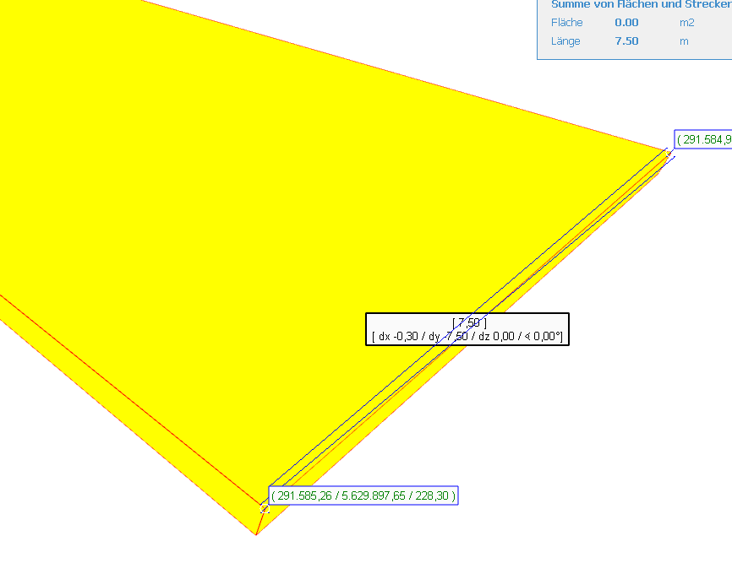
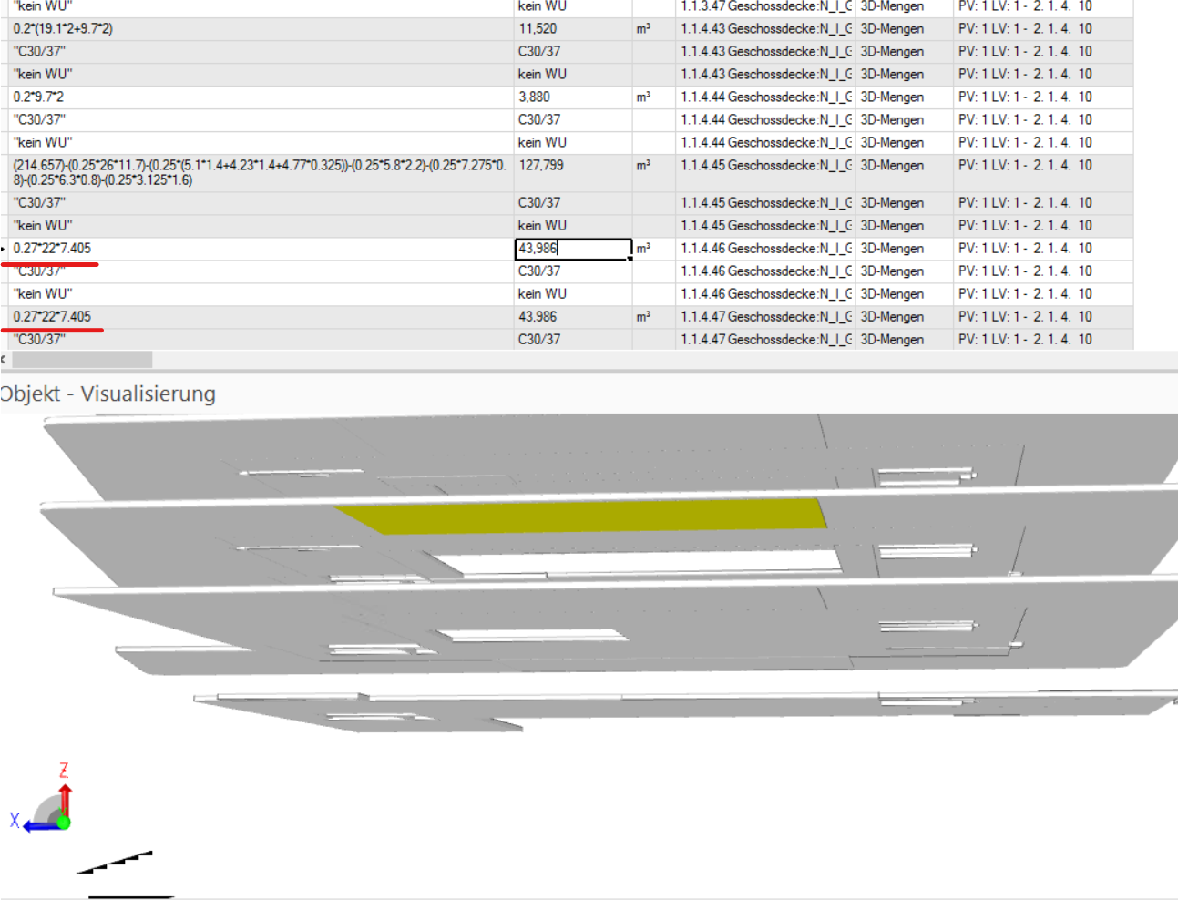

 |  | Desite | ITWO | Remarks Desite
 | Volume= | 127.6253 | 127.799
 |  | 44.5796 | 43.986 | Breite 7.51 in Desite. But Itwo 7.405
 |  | 44.5796 | 43.986 | Breite 7.51 in Desite. But Itwo 7.405
 |  | 127.6253 | 128.002
 |  | 127.4209 | 127.799
 |  | 127.4209 | 127.799

 |  |  |  |  | 127.6253 | 128.002
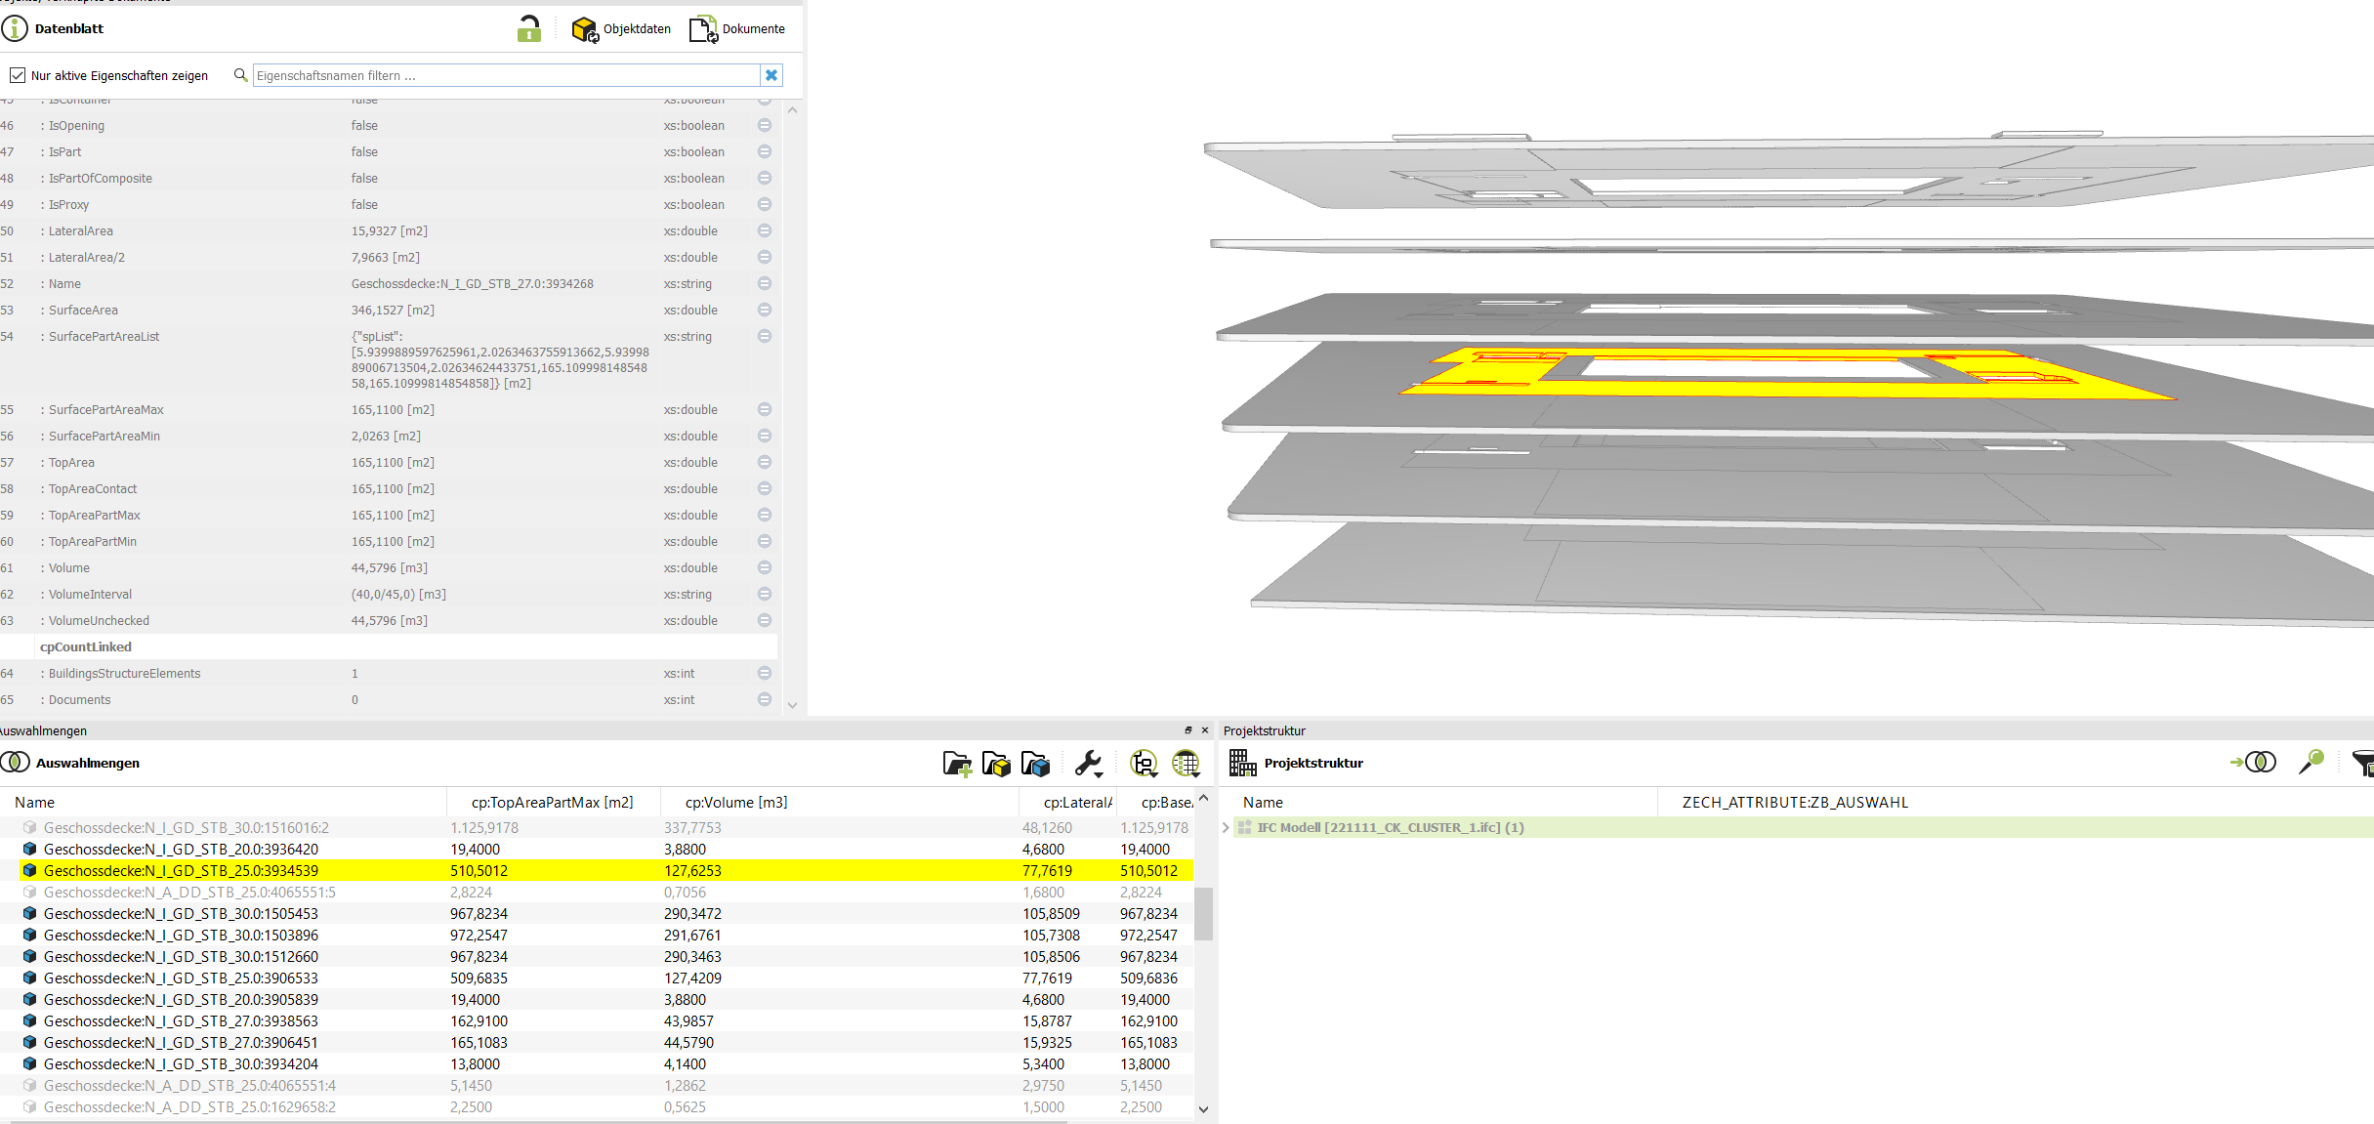
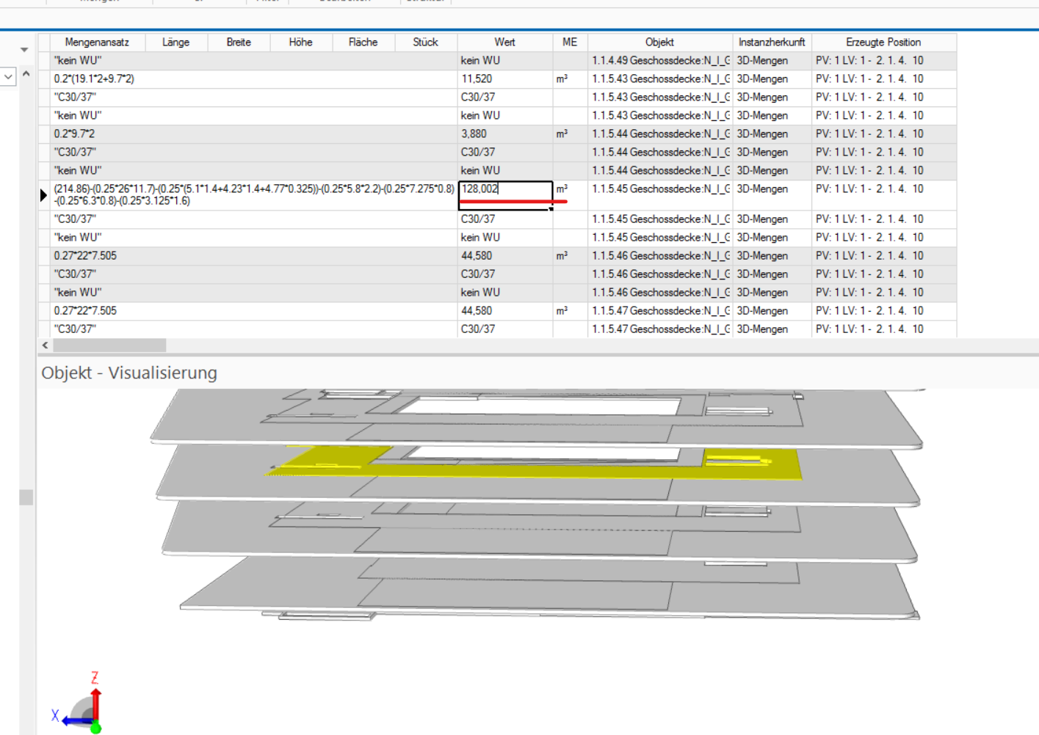

 |  |  |  |  | 127.4209 | 127.799
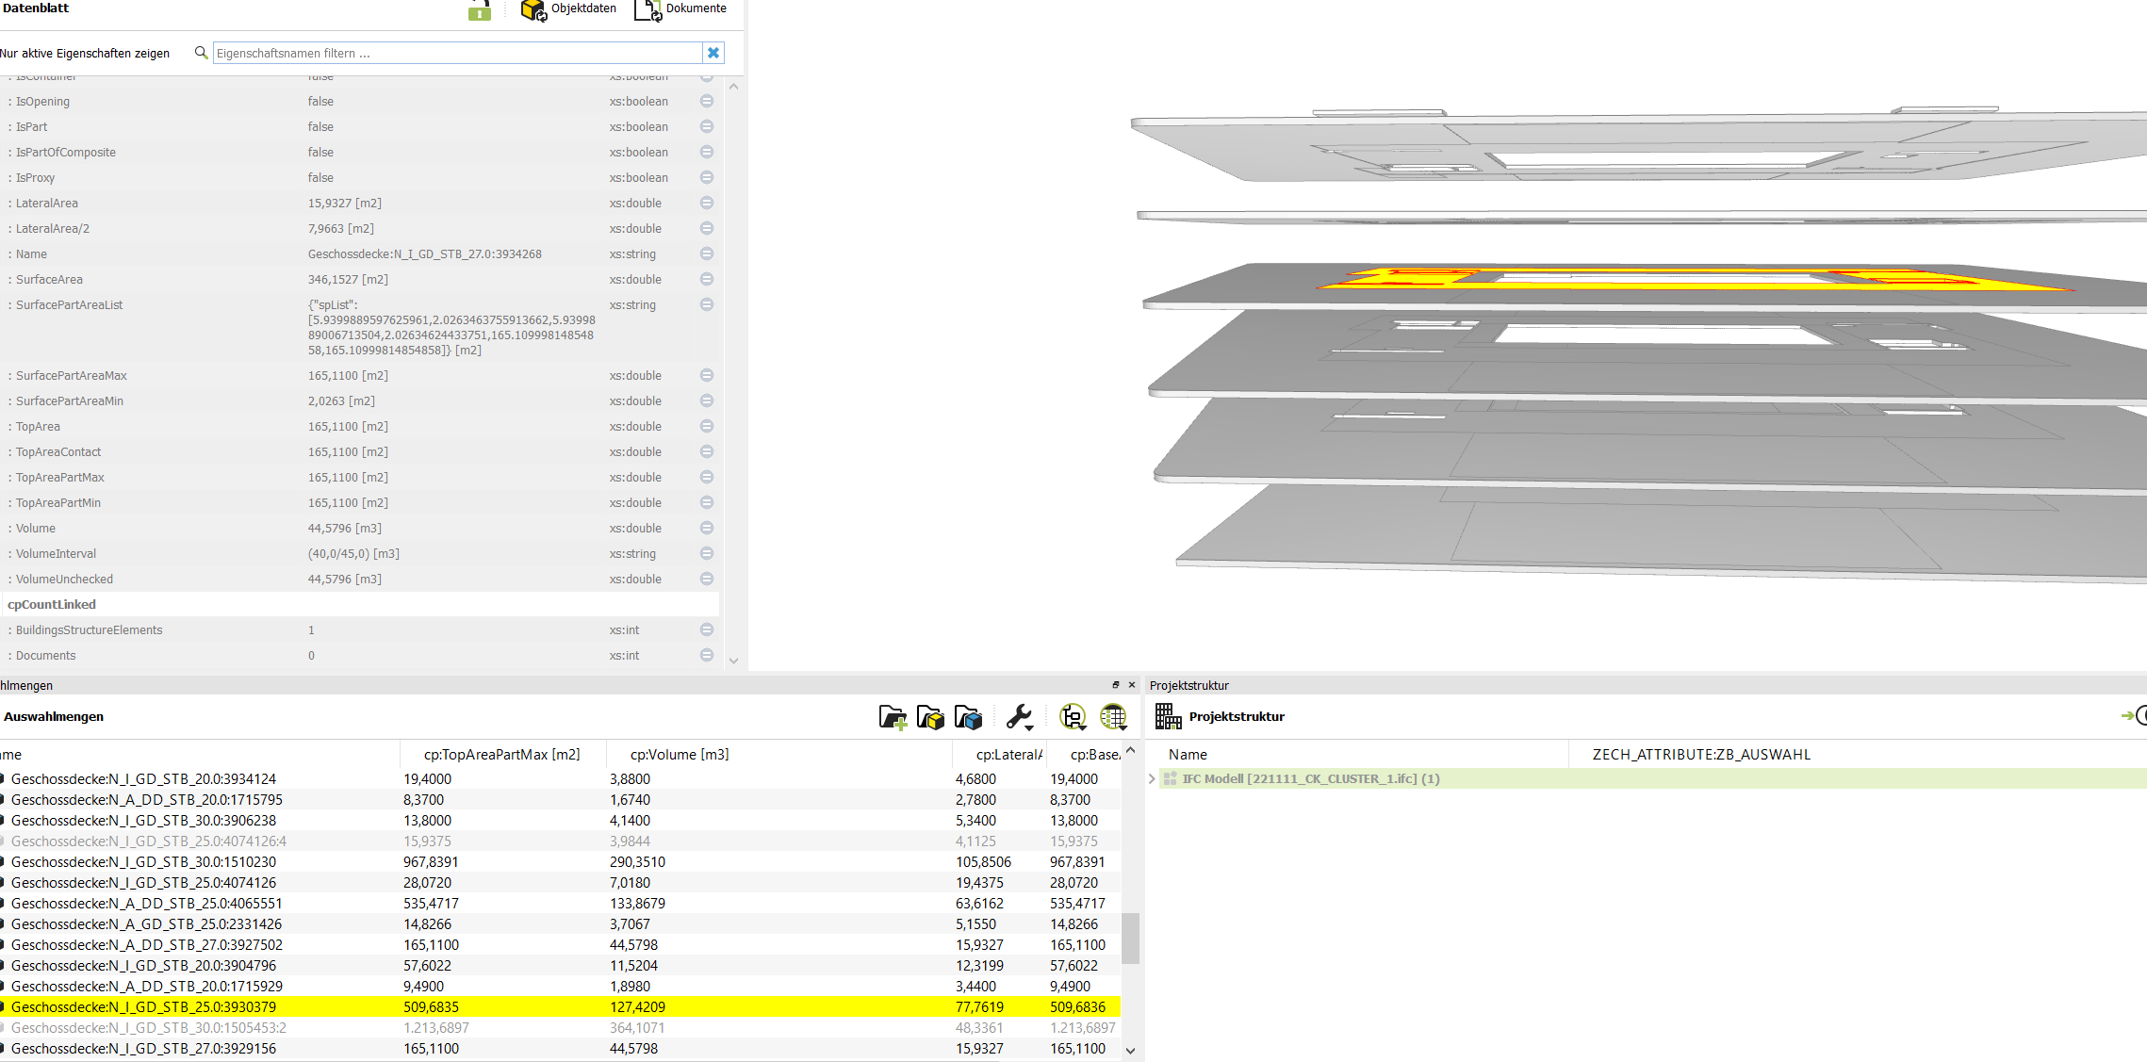
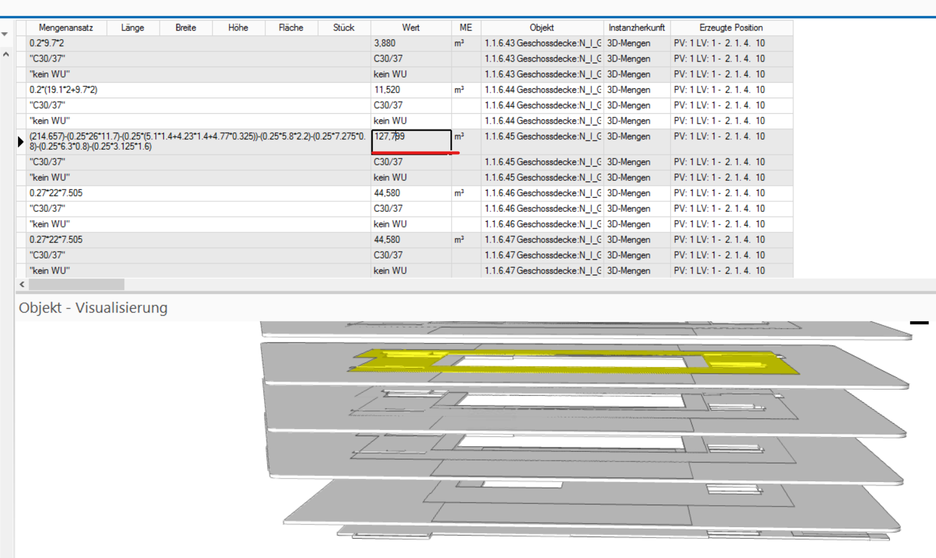

 |  |  |  |  | 127.4209 | 127.799

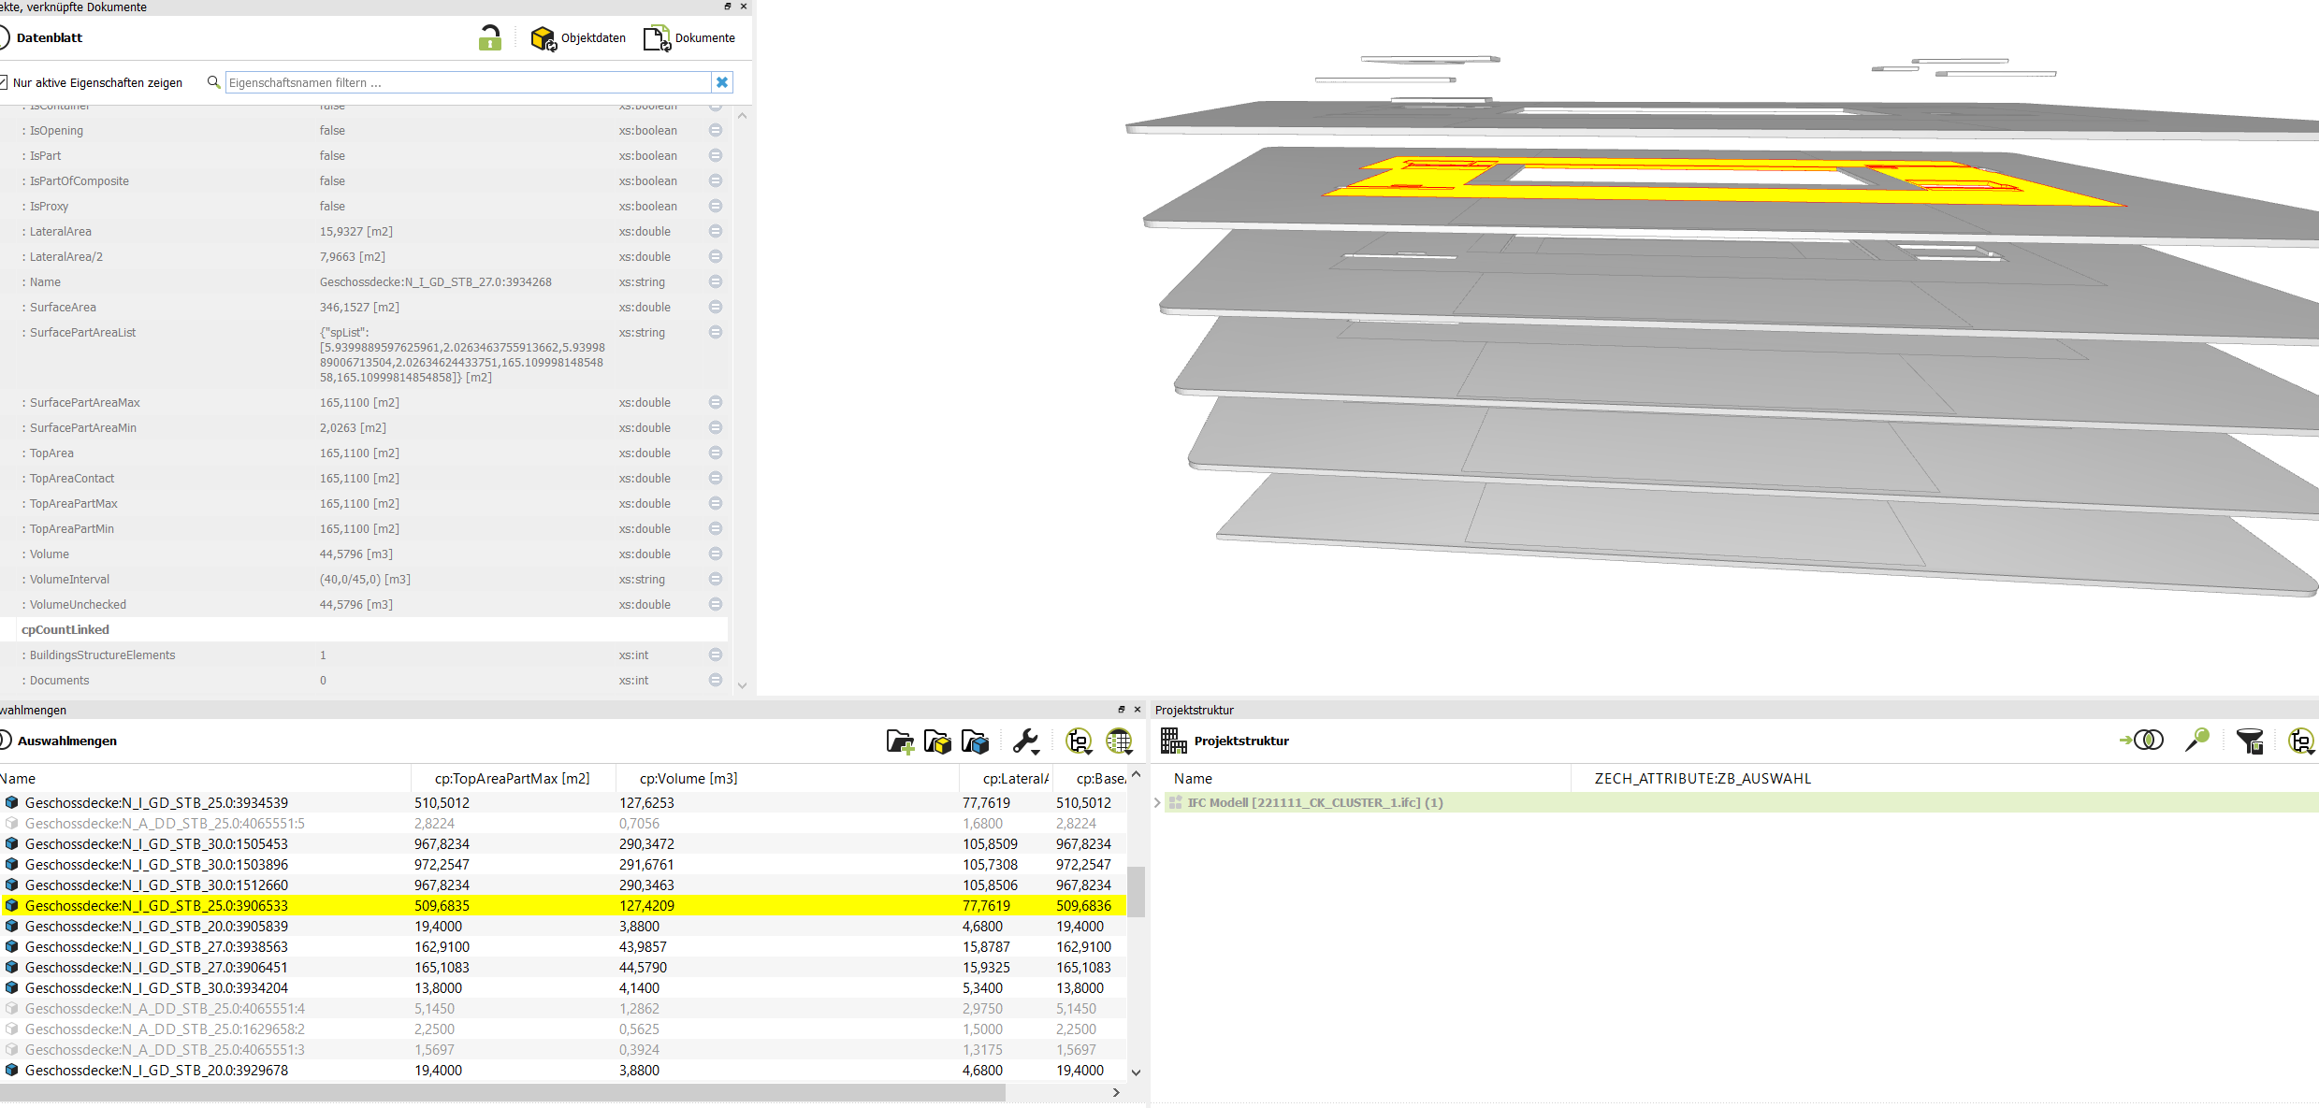

 | Wändfläche
1484,33-2,25-6,6-2,25-6,6-63,6162-15,9327-19,4375-5,2275-15,9325-77,7619-15,9325-15,9327-77,7169-15,9327-8,23-2,54-15,9327-15,9327-77,7619-8,23-2,54-15,8787-15,8787-77,7619-8,23-2,54-15,8787-15,8787-61,425-1,7-3,3 | 793.5679

Desite
ZB_ORT_UGW |  | Desite
additions to Desite value |  | 631.5688
 |  | 10.34
 |  | 25.58
 | Summe | 667.4888

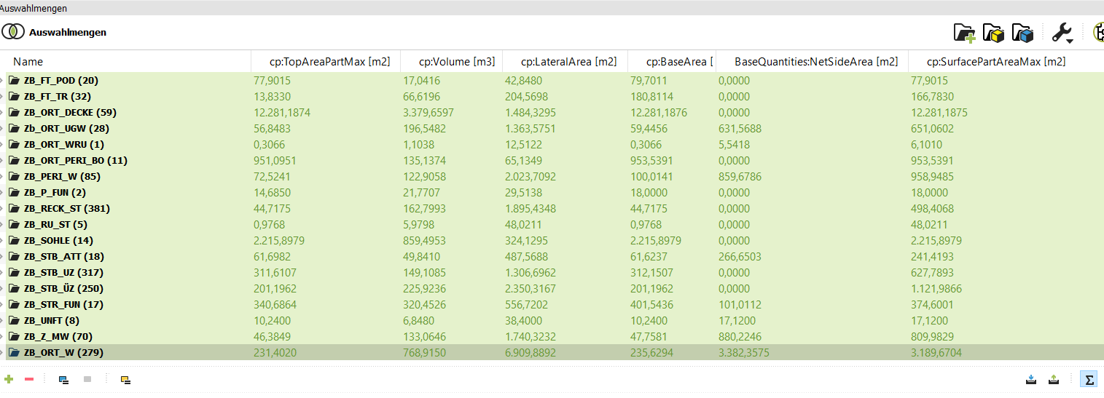

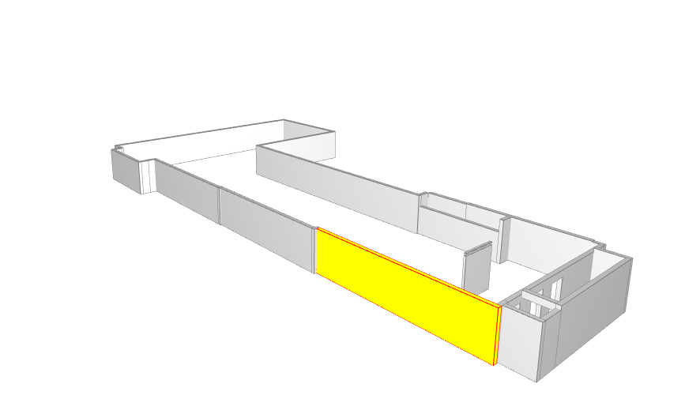

ZB_ORT_UGW
Wändfläche | 1363,5751-1,07-0,15-0,18-1,14-1,14-1,14-1,06-1,07-1,07-1,11-1,26-1,26-0,77-0,77-1,07-1,07-1,07-1,06-1,06-1,06-1,06-1,07-1,07-1,07-1,06-1,06=1335,4651

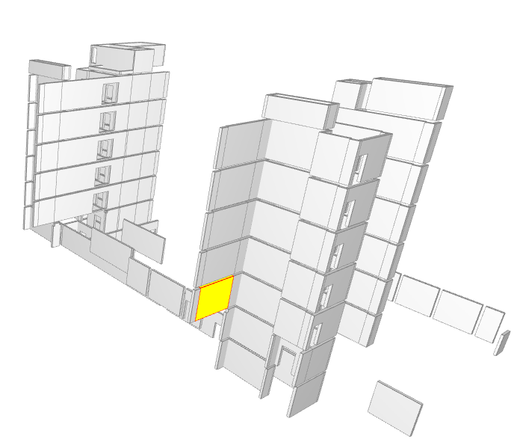

ZB_ORT_W
Wändfläche | 6909,8892-(0,90+0,90)6-0,72-(0,93*2)6-(0,93*6)-(0,91+0,91+0,91+0,93+0,31+0,74+0,93+0,93+0,74)5-((0,92*5)+(0,92+0,93+0,91+0,92+0,92+0,93))5-(0,91+0,92+0,93+0,93+0,73+0,92+0,92+0,74+0,74+0,91+0,93+0,92+0,92+0,93+0,91+0,93+0,93+0,84+0,013)-(0,71+0,89+0,71+0,71+0,89+0,89+0,89+0,89+0,89)-(0,50+0,50+0,50+0,50)-(0,60+0,60+0,60+0,60+0,60+0,60+0,60+0,73+0,73+0,72+0,13+0,13)=6765,7059

ZB_UNTF

Wändfläche | 38,4-0,28-0,28-0,28-0,28-0,24-0,24-0,24-0,24=36,32

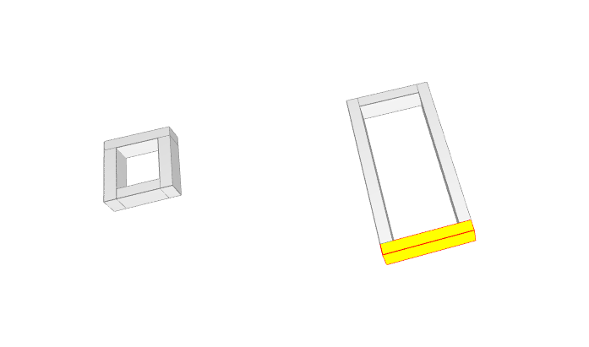

ZB_Sohle
Wändefläche | 324,13-0,55-1,33-0,53-0,15-1,2-1,33-1,5-0,81-5-5-4,24-5,39-1,03-0,87-0,87-1,03 | 293.3

Bödenfläche | 2215,9-40,48-11,28-0,69 | 2163.45
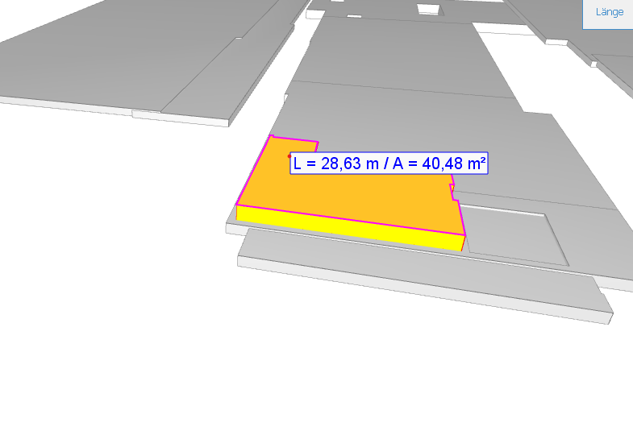

ZB_ORT_DECKE

Wändefläche | 1484,33-2,25-6,6-2,25-6,6-63,6162-15,9327-19,4375-5,2275-15,9325-77,7619-15,9325-15,9327-77,7169-15,9327-8,23-2,54-15,9327-15,9327-77,7619-8,23-2,54-15,8787-15,8787-77,7619-8,23-2,54-15,8787-15,8787-61,425-1,7-3,3 | 793.5679

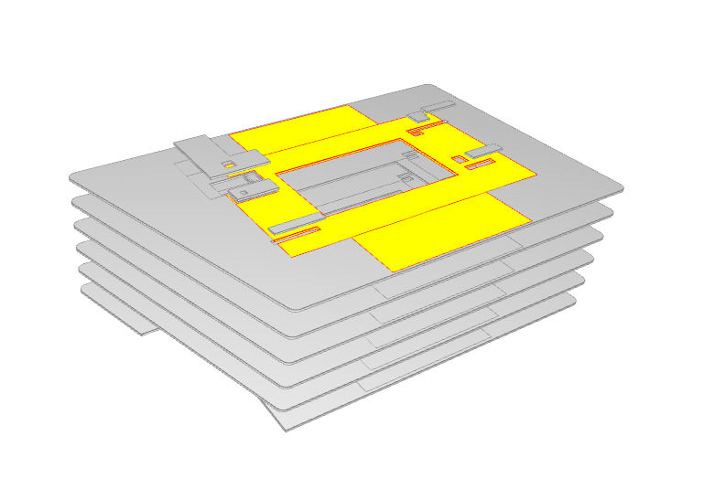

ZB_STR_FUN
Wändefläche | 556,72-5,12-1,10-1,53-0,15-0,15-0,15-0,15-0,15-0,15-0,15-0,15-1,04-1,0 | 545.73

